Übersicht
Basisdienst Digitaler Antrag - Anforderungserhebung und Dokumentation
Kunde | BDA-Geschäftsstelle
Baustein | buerger_skb2_baustein
Zuletzt bearbeitet | 2021-04-20 | Sandra Großmann, KLS

Hinweis: | Hinweis: | Zur Nutzung dieses Bausteins ist mindestens die cit intelliForm Composer Version 2020.12 notwendig.

Dokumentation | Elemente SKB-Personendaten, - Kontaktdaten, und - Adressdaten Hilfsfelder sind im Antragsassistenten nicht sichtbar und werden für die Berechnung oder das Speichern/Abrufen von Werten verwendet. Varianten geo-bezogen (Auswahl hat momentan keine Relevanz) Verwendung Der Baustein wird in Antragsassistenten eingebaut, in denen die SKB2-Daten abgerufen werden sollen. Folgende Schritte sind zur Integration des Bausteins durchzuführen: 1. Anpassung des Modellverzeichnisses (Plugin-Dateien und XML-Dateien) Dazu müssen die Bausteindateien im Modellverzeichnis, idealerweise in einem separaten Bausteinordner, abgelegt werden. Anschließend den Ordner „ui-rbs2“ aus dem Bausteinverzeichnis buerger_skb2_baustein/Ressourcen/plugins in das Modellverzeichnis <Modellname-Assistent>-Ressourcen/plugins kopieren. Die Dateien „staat_2019_04_01.xml“, "rbs-bez-liste-xml.xml" und "rbs_url.xml" aus dem Bausteinordner buerger_skb2_baustein-Dateien/WEB-INF/data in das Modellverzeichnis <Modellname-Assistent>-Dateien/WEB-INF/data kopieren. 2. Anpassung der Modellattribute (Erweiterungen und ScriptEngine) Mit der Integration des Bausteins ist eine Anpassung der folgenden Modellattribute erforderlich: Attribut „Erweiterungen“: hier wird der Wert „ui-rbs2“ hinterlegt Attribut „ScriptEngine“: hier wird der Wert „rhino“ hinterlegt 3. Composer-Datei des Antragsassistenten öffnen und den Baustein "buerger_skb2_baustein" als Referenz einfügen 4. Den Baustein mit den entsprechenden Satz mit einer Relation des Typs "Association" verbinden und eine Gliederungsnummer vergeben 5. Einbindung des xml-Feldes "urlrbs" (Umgehungslösung) Das im Baustein enthaltene xml-Feld "urlrbs" muss, trotz des im Attribut hinterlegten Wertes "CONTEXT", aus dem Baustein kopiert und an den zum Baustein gehörenden Satz angebunden werden (siehe Abbildung rechts). Anmerkungen: Die Umsetzung der unterschiedlichen RBS-Szenarien ist in der Dokumentation des Bausteins "

 |  |  | Abbildung zu Punkt 5:

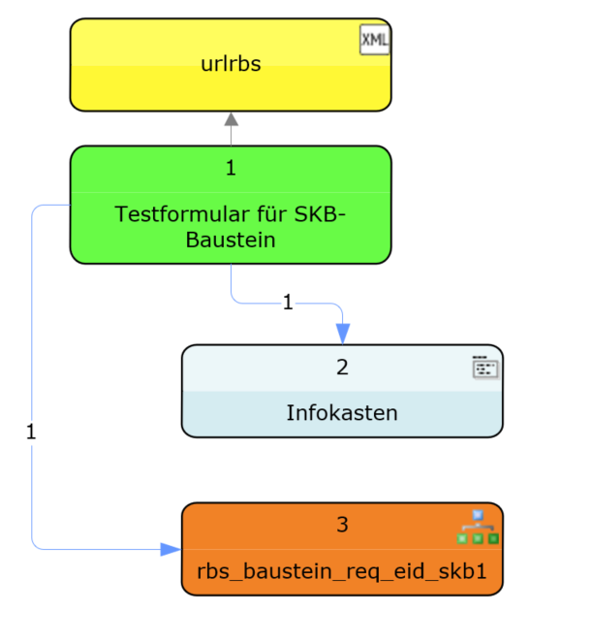

Legende
geschlossen | g
neu | n
offen | o
zurückgestellt | z

roter Text | Änderungen / zu ändern
grüner Text | Änderung umgesetzt

